Tabelle1
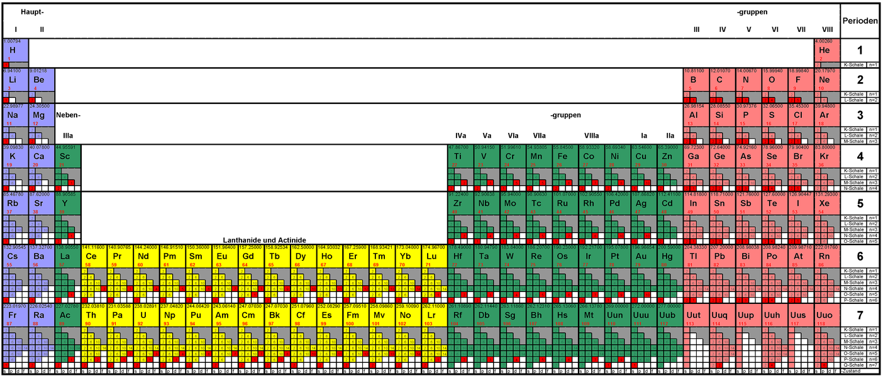
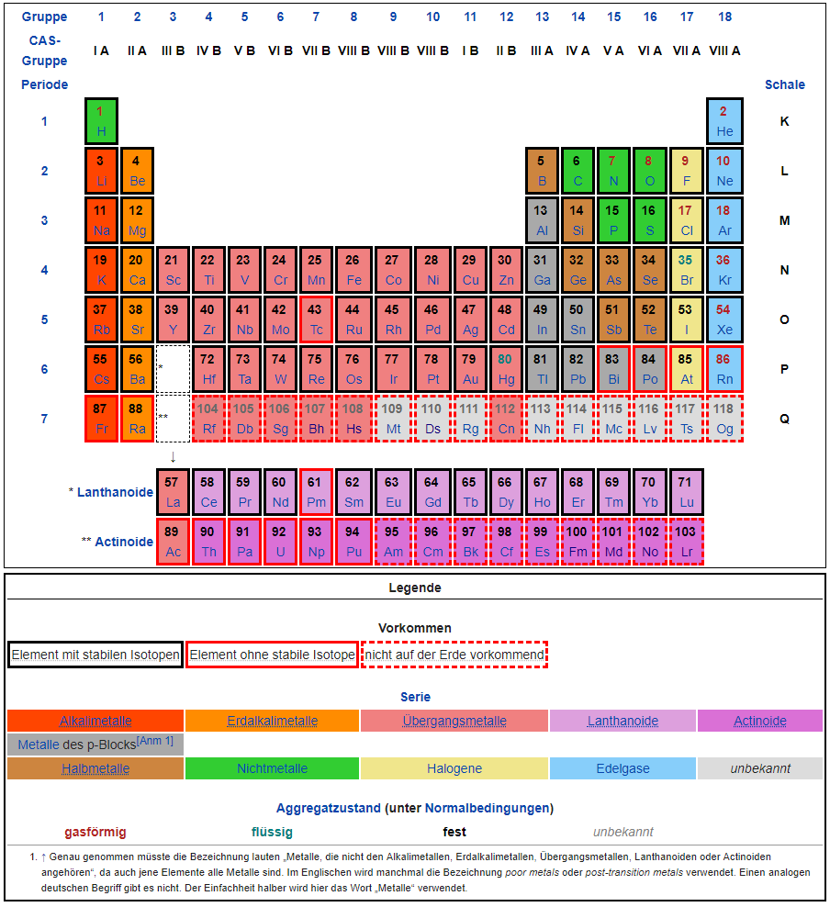
 | 1 | 2 | 3 | 4 | 5 | 6 | 7 | 8 | 9 | 10 | 11 | 12 | 13 | 14 | 15 | 16 | 17 | 18
1 | H |  |  |  |  |  |  |  |  |  |  |  |  |  |  |  |  | He
2 | Li | Be |  |  |  |  |  |  |  |  |  |  | B | C | N | O | F | Ne
3 | Na | Mg |  |  |  |  |  |  |  |  |  |  | Al | Si | P | S | Cl | Ar
4 | K | Ca | Sc | Ti | V | Cr | Mn | Fe | Co | Ni | Cu | Zn | Ga | Ge | As | Se | Br | Kr
5 | Rb | Sr | Y | Zr | Nb | Mo | Tc | Ru | Rh | Pd | Ag | Cd | In | Sn | Sb | Te | I | Xe
6 | Cs | Ba | * | Hf | Ta | W | Re | Os | Ir | Pt | Au | Hg | Tl | Pb | Bi | Po | At | Rn
7 | Fr | Ra | ** | Rf

* | La | Ce | Pr | Nd | Pm | Sm | Eu | Gd | Tb | Dy | Ho | Er | Tm | Yb | Lu
** | Ac | Th | Pa | U | Np | Pu | Am | Cm | Bk | Cf | Es | Fm

